상품제안서
고속 8P일체형 미니거치형 도킹보조배터리 5000mAh D1 | 상품코드: S30593

 |  |  |  |  |  |  | 02-713-8555 | www.synergygift.co.kr
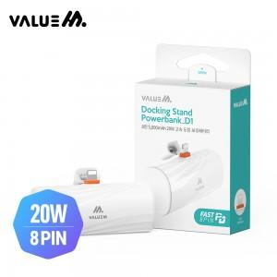

【상세/제작정보】 | PD 20W

【인쇄/포장옵션】 | 레이저 / 포장지포장

【공급단가】 | 수량 | 50~ | 100~ | 500~ | 1,000~ | 2,000~
*VAT별도 | 단가 | 7,280원 | 7,110원 | 6,880원 | 6,550원 | 6,440원

【상품 URL】 | https://www.synergygift.co.kr:443/src/goods_detail.php?gdno=30593

